상품제안서
샤오미 홈캠 스마트 홈 카메라 CCTV | 상품코드: S43870

 |  |  |  |  |  |  | 02-713-8555 | www.synergygift.co.kr
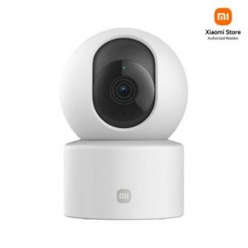

【상세/제작정보】

【인쇄/포장옵션】 | 레이저, 풀칼라 / 포장지포장

【공급단가】 | 수량 | 20~ | 50~ | 100~ | 500~ | 1,000~
*VAT별도 | 단가 | 34,600원 | 33,170원 | 32,590원 | 31,230원 | 30,740원

【상품 URL】 | https://www.synergygift.co.kr:443/src/goods_detail.php?gdno=43870

